Задание 3
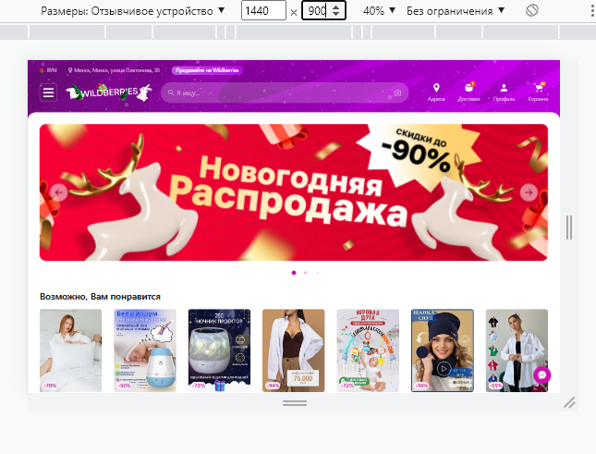

Тестирование layout Выбраны следующие разрешения для тестирования: 1. 1920x1080 2. 1536x864 3. 1366x768 4. 1440x900 5. 800x600 |  | Выводы: Тесты пройдены. Верстка адаптивная. Элементы кликабельны и корректно отображаются на экранах с различным разрешением

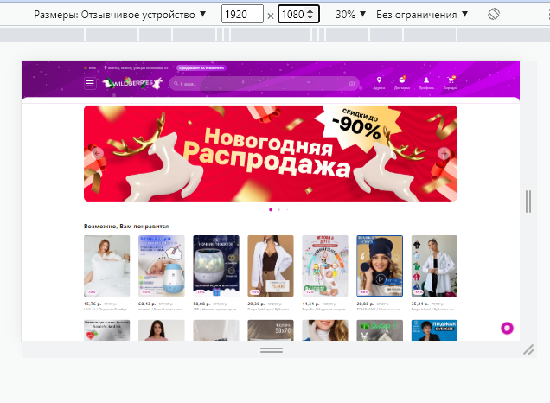
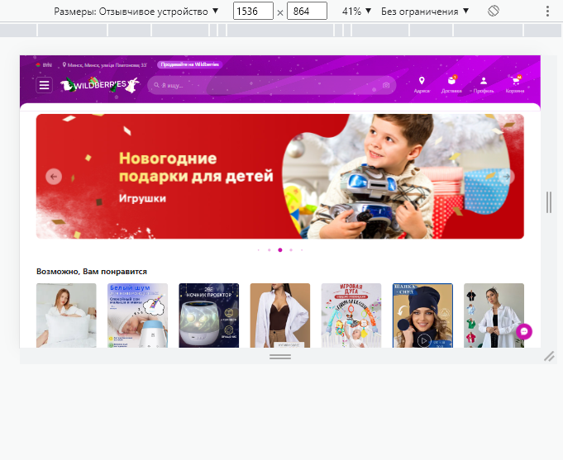
1. 1920x1080 | 2. 1536x864 |  | 3. 1366x768
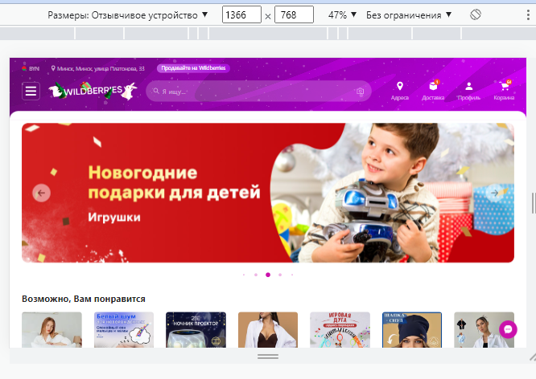

4. 1440x900 |  | 5. 800x600

Задание 7
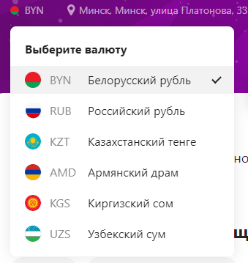 Тестирование локализации проведено успешно. Есть возможность изменить валюту Для того, чтобы совершить покупку из другой страны, необходимо открыть другой сайт, адаптированный под данную страну Например: https://www.wildberries.kz.wildberries.ru/

Задание 8
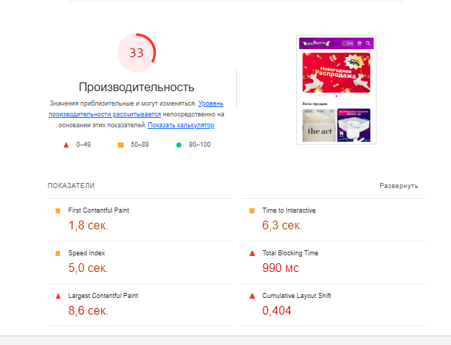
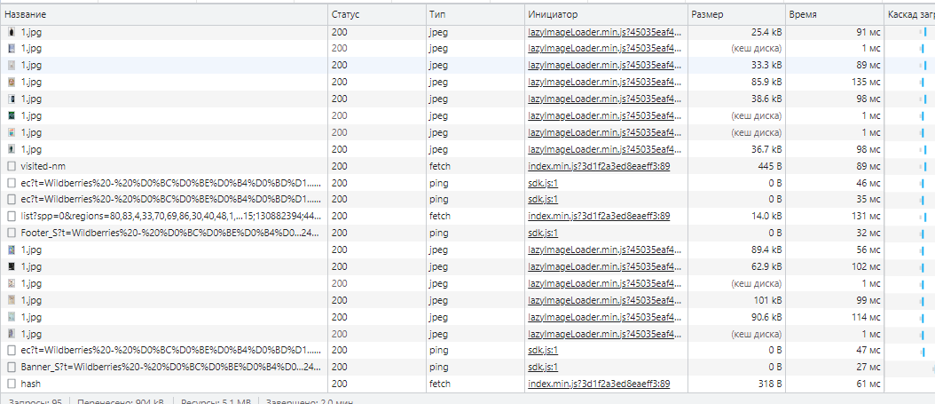

Вывод: Скорость загрузки страницы низкая. Требуется оптимизация.

